Hoja1
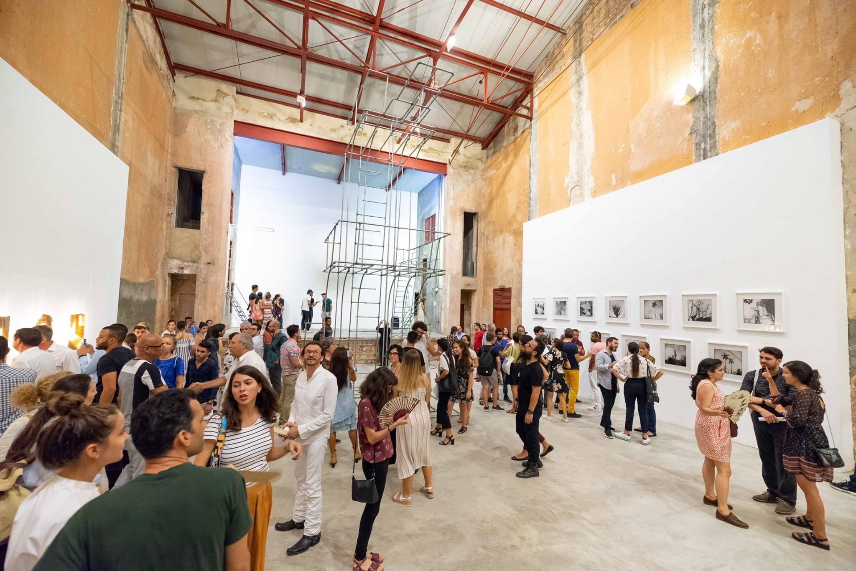
1)- | Title * | Author / Developer * | Project main website * | Geographical location * | Intro * | Text * | Categories * | Institution | Main image (max file size 3Mb) | Images gallery(max file size 3Mb) | Youtube / Vimeo videos | Other Links (social networks etc.)
http://www.geographiesofchange.net | Arte CONTINUA Habana | Galleria Continua | www.galleriacontinua.com | Rayo 108 e/ Zanja y Dragones, Barrio Chino, Centro Habana, Cuba | Arte CONTINUA is an art space located in the heart of Havana's Chinatown | Arte CONTINUA is an opportunity to expand horizons. The project's goal is to make humanity travel, not the objects, even if artistic. It aims to bring artists from all over the world to Cuba to ``breathe the air´´, talk to people and to understand the country. To experience life and undertake projects that pass through an experience. CONTINUA also wants this to be an opportunity for Cuban artists to show their work outside the country. Travelling, visiting other places and meeting other cultures will surely be, also for them, a source of enrichment. | Cultural System; Cultural Diversity; Intercultural Dialogue; Creativity; Socially Engaged Art | Galleria Continua |  | 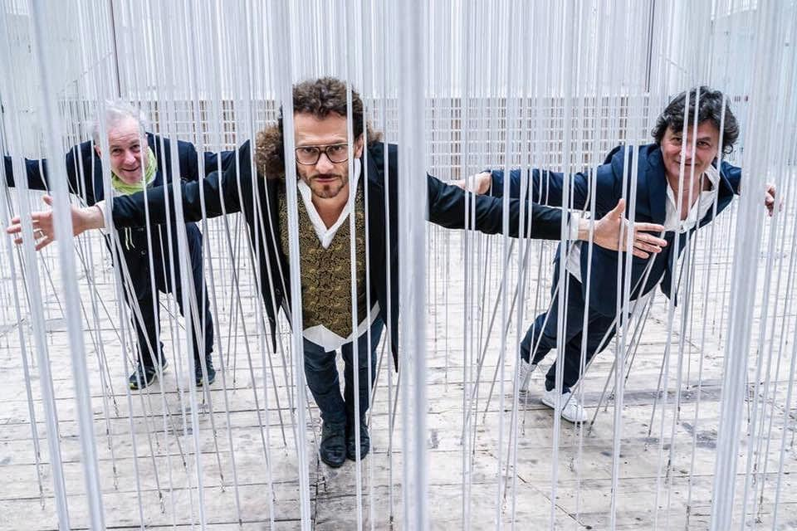 | Youtube: Galleria Continua https://www.youtube.com/ user/GALLERIACONTINUA | Facebook: Arte Continua La Habana https://www.facebook.com/ artecontinualahabana/
 |  |  |  |  |  |  |  |  |  |  |  | Instagram: @artecontinua_lahabana https://instagram.com/ artecontinua_lahabana? igshid=1drrawmzouzof
 |  |  |  |  |  |  |  |  |  |  |  | Twittter: @GContinua
 |  |  |  |  |  | 0
2)- | ODS | Alcance: | Personas de contacto: | Breve Descripcion del proyecto | Informaciones de contacto | Logo | Palabras clave:
https://mapajovencuba.github.io | 4, 16,17 | Nacional | Niurma Pérez Zerpa (directora) - habana@galleriacontinua.com | Arte CONTINUA Habana fue establecida por Galleria Continua en Aguila de Oro, un cine de los 50s en el corazón del Barrio Chino, en 2015. El proyecto es una oportunidad para expandir horizontes y crear puentes entre Cuba y el arte internacional. Pretende ser una experiencia enriquecedora tanto para artistas cubanos que muestren sus obras fuera de Cuba y se relacionen con otras culturas, como para artistas extranjeros que experimenten y entiendan la vida del país. | Tel: +53 58692922 | 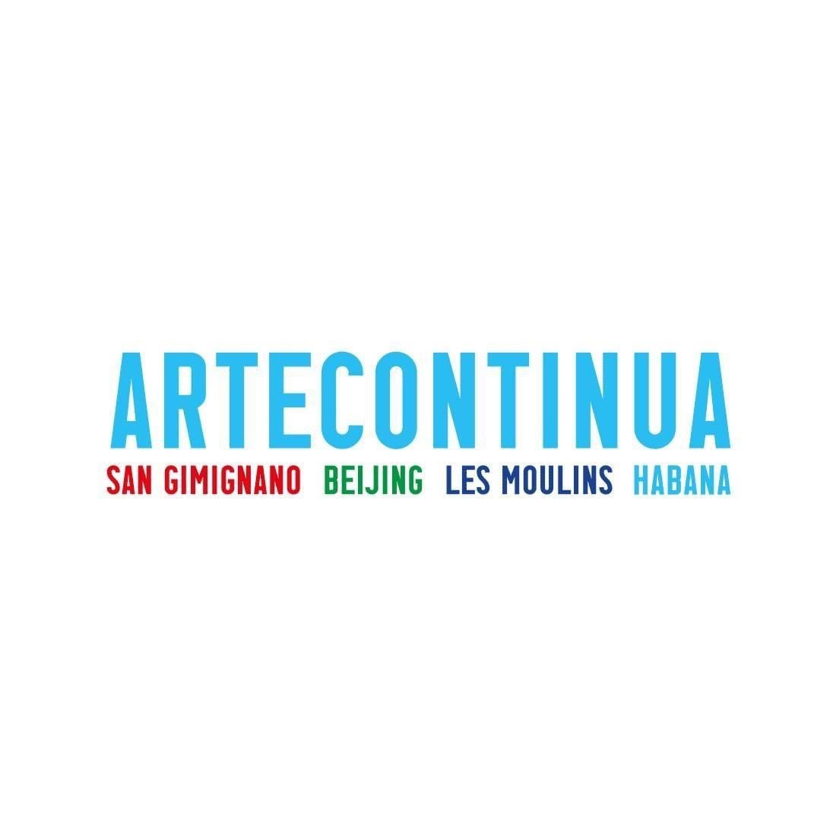 | Arte; Cultura; Creación; Talleres; Exposiciones
 | 4. Garantizar una educación inclusiva, equitativa y de calidad y promover oportunidades de aprendizaje durante toda la vida para todos |  |  |  | Tel: +53 53411185
 | 16. Promover sociedades pacíficas e inclusivas para el desarrollo sostenible, facilitar el acceso a la justicia para todos y crear instituciones eficaces, responsables e inclusivas a todos los niveles |  |  |  | E-mail: habana@galleriacontinua.com
 | 17. Fortalecer los medios de ejecución y revitalizar la alianza mundial para el desarrollo sostenible

